Sheet1 (2)
申购合同
供方：上海汭洐 |  |  |  |  |  | 合同标号： |  | WSJ20250625-1
需方：威斯嘉服装有限公司 |  |  |  |  |  | 签订点： | 广东佛山顺德均安镇畅兴工业区均益路9号4楼
产品名称，规格，数量，金额 |  |  |  |  |  | 签订时间： |  | 202506-25 |  |  |  |  |  | 出货日期 2025-7-10
客户 | 款号 | PO | 货品名 | 内容 | 订单数 |  |  |  |  |  |  |  |  | 需订数量
 |  |  |  |  |  | 6 | 8 | 9 | 10 | 11 | 12 | 14 | 16
利丰 | 176573 | 1522253 | 腰卡 | BERMUDA SHORT | 3300 | 193 | 519 | 0 | 798 | 0 | 875 | 620 | 361 | 3366
 |  | 255-257-258 | 纸质吊牌 | LONG LENGTH |  | 配绳仔001 |  |  |  |  |  |  |  | 3366

客户 | 款号 | PO | 货品名 | 内容 | 订单数 |  |  |  |  |  |  |  |  | 需订数量
 |  |  |  |  |  | 18 | 20 | 22 | 24
利丰 | 140498 | 140498 | 腰卡 | BERMUDA SHORT | 320 | 144 | 92 | 56 | 36 |  |  |  |  | 328
 |  | 876 | 纸质吊牌 | LONG LENGTH |  | 配绳仔001 |  |  |  |  |  |  |  | 326

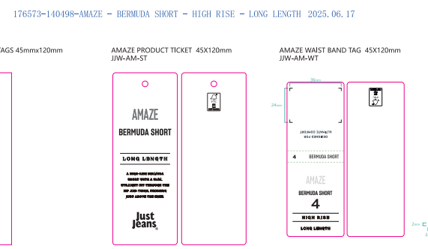
合计
备注
部门 |  |  | 跟单 梁珍
购品种类型 |  |  | 腰卡
订购原因：
申购人签名
主管签名

